Feuil2
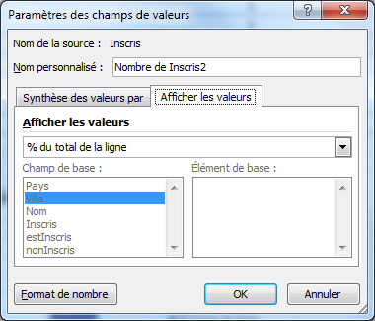
Pays | Ville | Nom | Inscris | estInscris | nonInscris
France | Paris | Nom 2 | non | 0 | 1
France | Marseille | Nom 3 | oui | 1 | 0
France | Paris | Nom 4 | non | 0 | 1
France | Marseille | Nom 5 | oui | 1 | 0
France | Paris | Nom 6 | oui | 1 | 0
France | Marseille | Nom 7 | non | 0 | 1
France | Paris | Nom 8 | oui | 1 | 0 | Pays | France
France | Marseille | Nom 9 | oui | 1 | 0
Italie | Rome | Nom 10 | oui | 1 | 0 | Étiquettes de lignes | Nombre de Nom | Somme de nonInscris | Somme de estInscris
Italie | Florence | Nom 11 | non | 0 | 1 | Marseille | 4 | 1 | 3
 |  |  |  |  |  | Paris | 4 | 2 | 2
 |  |  |  |  |  | Total général | 8 | 3 | 5

 |  |  |  |  |  | Pays | France

 |  |  |  |  |  |  | Inscris | Valeurs
 |  |  |  |  |  |  | Inscrits |  | non Inscrits
 |  |  |  |  |  | Ville | Nombre de Inscris | Nombre de Inscris2 | Nombre de Inscris | Nombre de Inscris2
 |  |  |  |  |  | Marseille | 3 | 75.00% | 1 | 25.00%
 |  |  |  |  |  | Paris | 2 | 50.00% | 2 | 50.00%
 |  |  |  |  |  | Total général | 5 | 62.50% | 3 | 37.50%

